关系图
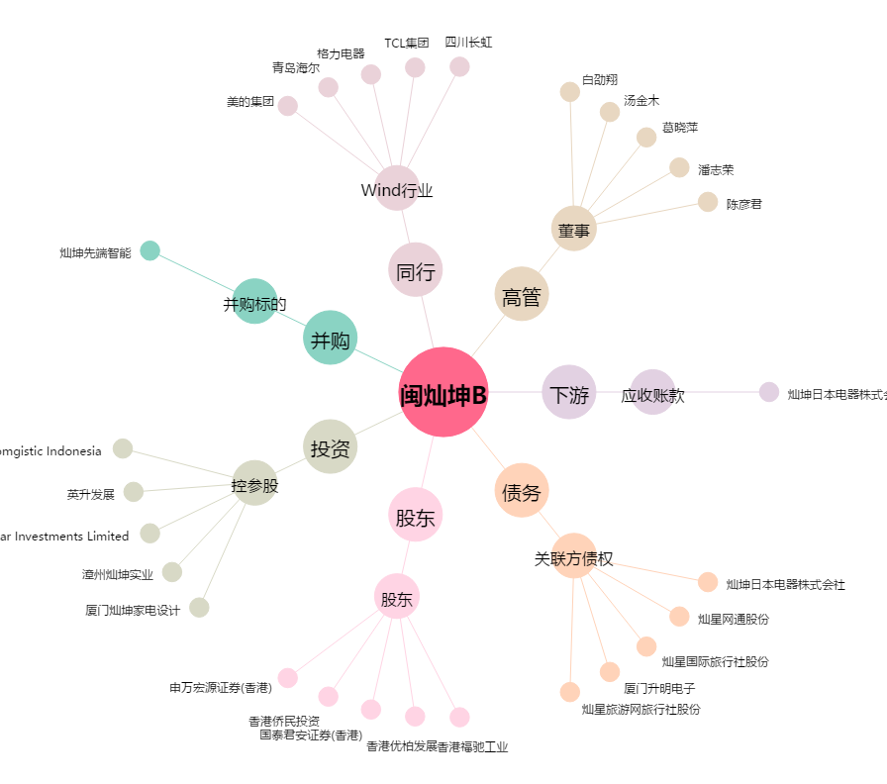
闽灿坤B[200512.SZ] - 关系概览图

